灯位图
灯位 | 灯位示意图 | 适用镜号 | 主灯光位 | 光比 | 机位 | 布光技法
灯位A | 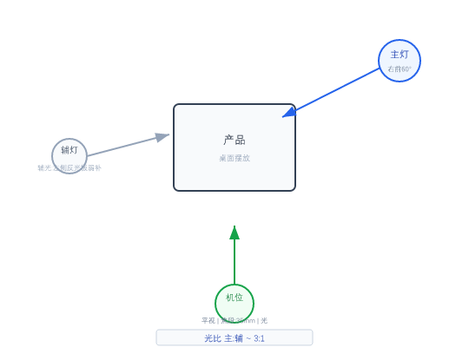 | 1 | 主灯:右前45°+柔光箱 | 辅灯:左侧补光 | 色温:5600K | 3:1 | 平视 | 焦段:35mm | 光圈:F2.8 | 滑轨缓推
灯位B | 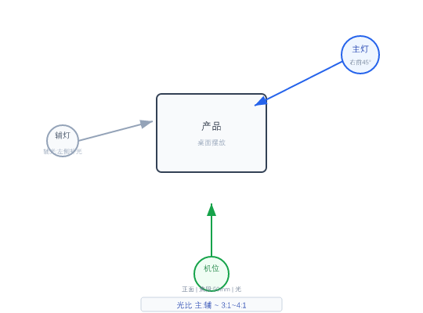 | 2, 5, 6, 7, 20, 21, 22 | 主光:右前45°+柔光箱 | 色温:5600K | 辅光:左侧补光 | 3:1~4:1 | 正面 | 焦段:50mm | 光圈:F2.8 | 电动转盘或手动环绕 | 长焦端压缩景深
灯位C |  | 3, 15 | 主光:右前60°+柔光箱 | 色温:5600K | 辅光:左侧反光板弱补 | 3:1 | 正面 | 焦段:50mm | 光圈:F2.8 | 滑轨缓推 | 高机位俯角/顶置
灯位D | 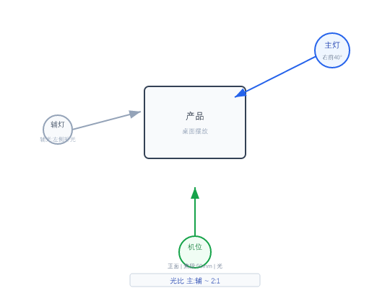 | 4, 36 | 主光:右前40°+柔光箱 | 色温:5600K | 辅光:左侧补光 | 2:1 | 正面 | 焦段:50mm | 光圈:F2.8 | 滑轨缓拉
灯位E | 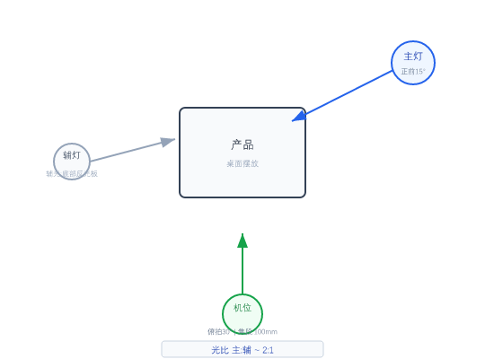 | 8 | 主灯:顶光+柔光罩 | 辅灯:右侧反射板 | 2:1 | 俯拍30° | 焦段:100mm微距 | 光圈:F | 微距镜头+手动对焦 | 微距镜头
灯位F |  | 9, 10, 12, 17, 24, 25, 26, 27 | 主光:正前15°+柔光箱 | 色温:5600K | 辅光:底部反光板 | 2:1 | 正面 | 焦段:50mm | 光圈:F2.8 | 微距镜头+手动对焦 | 长焦端压缩景深
灯位G |  | 11, 13, 14, 18, 19, 23, 29, 30 | 主光:右前40°+柔光箱 | 色温:5600K | 辅光:左侧补光 | 2:1~3:1 | 正面 | 焦段:50mm | 光圈:F2.8 | 滑轨缓推
灯位H |  | 16 | 主灯:左前45°+柔光箱 | 辅灯:右侧反光板 | 3:1~4:1 | 俯拍45° | 焦段:50mm | 光圈:F2.8 | 电动滑轨升降 | 高机位俯角/顶置
灯位I |  | 37 | 主光:右前35°+柔光箱 | 色温:5600K | 辅光:左侧补光 | 2:1~3:1 | 正面 | 焦段:50mm | 光圈:F2.8 | 三脚架锁定云台

